Fiche évaluations
 |  |  |  |  |  |  | Auteur de la fiche: Grégoire Python FPSE, Université de Genève
 | Objectif général: | lexique |  |  |  |  |  |  |  | Diagnostic : ATSensorielle
 | Objectif spécifique: | manque du mot (verbe) |  |  |  |  |  |  |  | Age: 56
 | Mots clés: | lexique - actions |  |  |  |  |  |  |  | Niv scolaire/formation: 3

Approche thérapeutique évaluée:
 | Modalités de passation des pré- et post-tests: dénomination orale. Présentation des images sur l'app Bitsboard dans un ordre aléatoire (nom du plateau : "44 actions logotools unige"). Temps de réponse max. 10'' |  |  |  |  |  |  |  |  | Auteur de la fiche: Grégoire Python
 | Items | frequence films (lexique.org) | nb de syllabes (lexique.org | Liste | Prét-test : cf. résultats | ttt proposé | Matériel utilisé | Fréquence du ttt | Post-test : cf. résultats | Fréquence séance ttt: |  | uniquement à domicile
Liste A travaillée en premier | bâiller | 0.36 | 2 | A |  | Dénomination orale (jeu "Review" sur Bitsboard) | Photos couleur (nom du plateau Bitsboard : "22 actions A unige logotools") | 20 séances sur 6 semaines (soit 3-4x/sem, uniquement à domicile) |  | Fréquence maison: |  | 3-4x/sem durant 6 semaines
 | boire | 142.15 | 1 | A |  |  |  |  |  | Durée totale (heures): |  | NA
 | casser | 36.24 | 2 | A |  |  |  |  |  | Nb session: |  | 20 par liste
 | chanter | 48.12 | 2 | A
 | chatouiller | 0.85 | 3 | A
 | courir | 47.19 | 2 | A |  |  |  |  |  | Littérature de référence:
 | cueillir | 6.26 | 2 | A |  |  |  |  |  | Monica Lavoie, Sonia Routhier, Annie Légaré & Joël Macoir (2016) Treatment of verb anomia in aphasia: efficacy of self-administered therapy using a smart tablet, Neurocase, 22:1, 109-118, DOI: 10.1080/13554794.2015.1051055
 | écouter | 73.13 | 3 | A
 | glisser | 9.02 | 2 | A
 | lancer | 18.56 | 2 | A
 | laver | 34.01 | 2 | A
 | marcher | 85.34 | 2 | A
 | nettoyer | 30.28 | 3 | A
 | pleurer | 61.6 | 2 | A
 | plier | 5.02 | 2 | A
 | saluer | 11.85 | 2 | A
 | sécher | 5.84 | 2 | A
 | sentir | 58.48 | 2 | A
 | téléphoner | 20.22 | 4 | A
 | tirer | 113.71 | 2 | A
 | tomber | 180.25 | 2 | A
 | tremper | 2.98 | 2 | A
 |  | 45.1 | 2.2 |  | 0 |  |  |  | 0 | Résultats:
Liste B appariée (travaillée dans un second temps) | arroser | 5.53 | 3 | B |  | Liste B travaillée dans un second temps sur le même principe que la liste A (nom du plateau Bitsboard : "22 actions B logotools unige")
 | attraper | 35.32 | 3 | B
 | compter | 45.05 | 2 | B
 | conduire | 60.56 | 2 | B
 | crier | 31.49 | 2 | B
 | cuisiner | 11.99 | 3 | B |  |  |  |  |  | Stats:
 | dormir | 160.77 | 2 | B |  |  |  |  |  |  | Echec post-test | Réussite post-test
 | écrire | 84.14 | 2 | B
 | grimper | 7.48 | 2 | B
 | lire | 89.58 | 1 | B
 | manger | 207.63 | 2 | B
 | montrer | 136.2 | 2 | B
 | nager | 18.71 | 2 | B
 | pêcher | 9.04 | 2 | B |  |  |  |  |  | Echec pré-test
 | peler | 0.44 | 2 | B |  |  |  |  |  | Réussite pré-test
 | percer | 6.19 | 2 | B
 | pousser | 27.51 | 2 | B
 | réfléchir | 47.59 | 3 | B
 | sauter | 57.89 | 2 | B |  |  |  |  |  | Graphique:
 | skier | 2.52 | 1 | B |  |  |  |  |  | 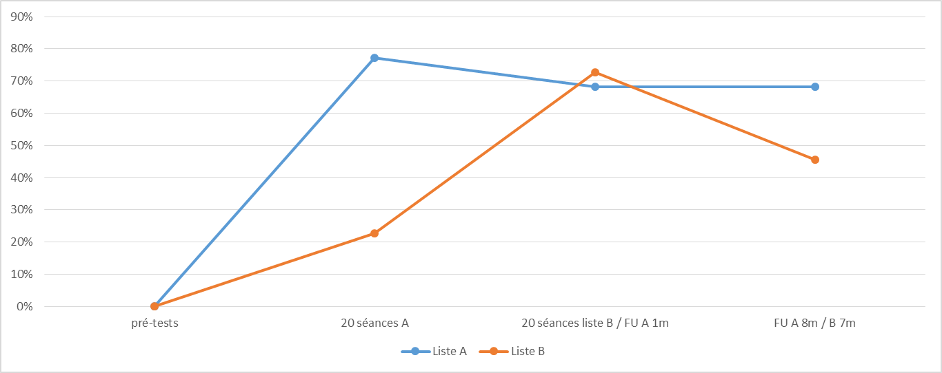
 | verser | 4.62 | 2 | B
 | voler | 67.88 | 2 | B
 |  | 50.8 | 2.1 |  | 0
 | T-tests: | 0.72 | 0.59

 |  |  |  |  |  |  |  |  |  | Adaptations nécessaires / remarques:

